상품제안서
업사이클 하트북마크 | 상품코드: F19623

 |  |  |  |  |  |  | 02-412-0044 | www.easy1.co.kr
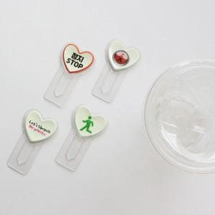 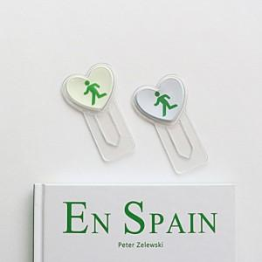

【상세/제작정보】

【인쇄/포장옵션】 | 풀칼라 / 포장불가능

【공급단가】 | 수량 | 500~ | 1,000~ | 3,000~ | 5,000~ | 10,000~
*VAT별도 | 일반 | 1,330원 | 1,280원 | 1,230원 | 1,180원 | 1,140원
 | 야광 | 1,820원 | 1,750원 | 1,690원 | 1,620원 | 1,560원

【상품 URL】 | https://dev.easy1.co.kr:443/src/goods_detail.php?gdno=19623

